ლოტი #1
დანართი N 1
N | დასახელება | ფოტო | შენიშვნა | ნახაზი | განზომილება | რაოდენობა | ერთეულის ფასი (დღგ-ს ჩათვლით) | ჯამური ფასი (დღგ-ს ჩათვლით)
 | 2 სართულის ავეჯი
1 | სამუშაო მაგიდა | 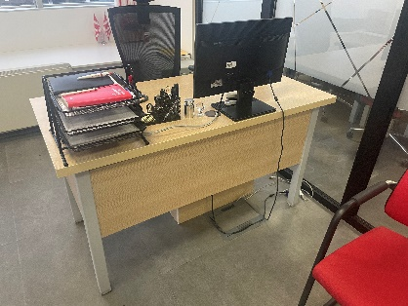 | მაგიდის რკინის კონსტრუქცია დამუშავებული/შეღებილი თერმულად (მაღალი ხარისხით), ფეხებს შორის შემოსაზღრული ლამინატის პანელი | 75X75X140 | ცალი | 37 |  | 0
2 | სამუშაო მაგიდის ტუმბო | 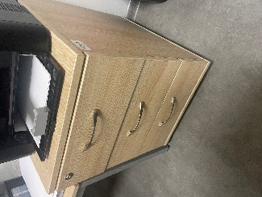 |  | ნახაზი N10 | ცალი | 37 |  | 0
3 | სამზარეულო (დამზადება-მონტაჟი) | 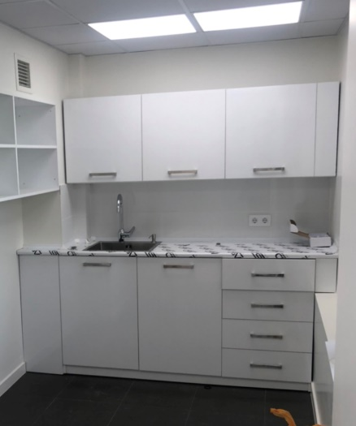 | ობიექტების მიხედვით ზუსტდება (დამკვეთთან შეთანხმებით) | ობიექტების მიხედვით ზუსტდება | ცალი | 1 |  | 0
4 | დამლაგებლის კარადა (დამზადება-მონტაჟი) |  | ობიექტების მიხედვით ზუსტდება (დამკვეთთან შეთანხმებით) | 45X120X190 | ცალი | 1 |  | 0
5 | საზურგეები (დამზადება-მონტაჟი) | 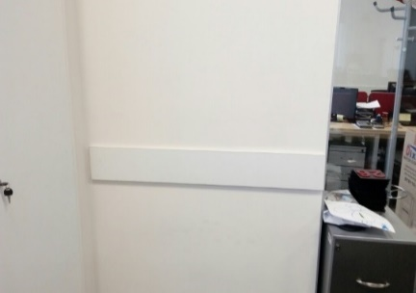 | ობიექტების მიხედვით ზუსტდება (დამკვეთთან შეთანხმებით) | 1, 25 * 0, 15 მ | ცალი | 14 |  | 0
 | 1 სართულის ავეჯი
1 | მოლარე-ოპერატორის სამუშაო მაგიდა (დამზადება-მონტაჟი) | 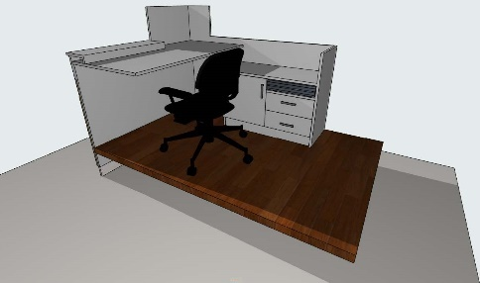 | (მაგიდის სიგრძე არ უნდა აღემატებოდეს 1.40 სმ-ს) | ნახაზი N1 (ზომები ობიექტების მიხედვით ზუსტდება) | ცალი | 10 |  | 0
2 | შშმ პირთა ოპერატორის სამუშაო მაგიდა დამზადება-მონტაჟი | 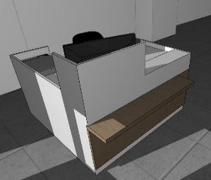 | (მაგიდის სიგრძე არ უნდა აღემატებოდეს 1.40სმ) | ნახაზი N1-0 ზომები ობიექტების მიხედვით ზუსტდება | ცალი | 1 |  | 0
3 | იურიდიული პირის ოპერატორის სამუშაო მაგიდა (დამზადება-მონტაჟი) | 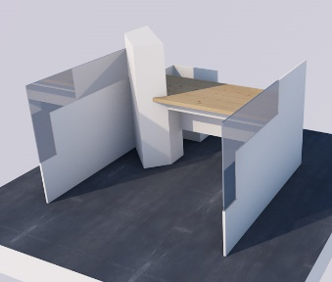 | (მაგიდის სიგრძე არ უნდა აღემატებოდეს 1.60სმ) | ნახაზი N1-1 (ზომები ობიექტების მიხედვით ზუსტდება) | ცალი | 3 |  | 0
4 | მენეჯერი მაგიდა | 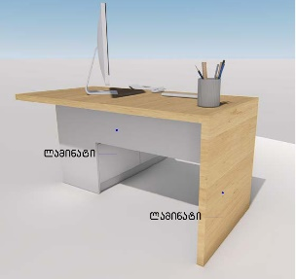 |  | ნახაზი N2 (ზომები ობიექტების მიხედვით ზუსტდება) | ცალი | 1 |  | 0
5 | მოლარე ოპერატორების მაგიდის ჩასახური პანელის (დამზადება-მონტაჟი ) | 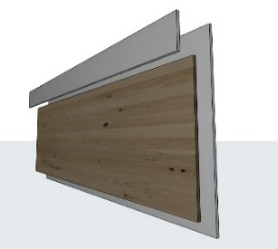 | დამზადებამდე გადაზუსტდეს მოწყობილი პოდიუმის ზომები | ნახაზი N3 (ზომები ობიექტების მიხედვით ზუსტდება) | ცალი | 2 |  | 0
6 | ხონჩის დამფარავი კონსტრუქცია (დამზადება-მონტაჟი) | 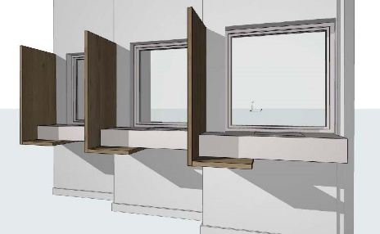 | დამზადებამდე გადაზუსტდეს მოწყობილი სალაროს გარე ზომები | ნახაზი N4 (ზომები ობიექტების მიხედვით ზუსტდება) | ცალი | 4 |  | 0
7 | სალაროს დაშპონილი მდფ-ის დეკორატიული პანელი (დამზადება-მონტაჟი) |  | დამზადებამდე გადაზუსტდეს მოწყობილი სალაროს გარე ზომები | ნახაზი N4 (ზომები ობიექტების მიხედვით ზუსტდება) | ცალი | 3 |  | 0
8 | სალაროს კარადა (დამზადება-მონტაჟი) | 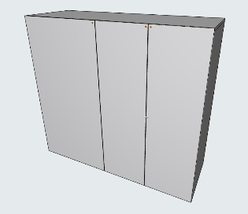 | კარადის შიდა ნაწილი ეწყობა ბაინდერების დანაყოფების გარეშე | ნახაზი N5 (ზომები ობიექტების მიხედვით ზუსტდება) | ცალი | 1 |  | 0
9 | ბაინდერების კარადა (ლამინატი) | 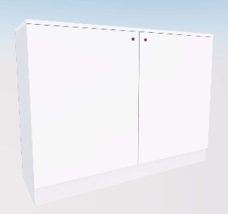 |  | ნახაზი N6 ზომები ობიექტების მიხედვით ზუსტდება | ცალი | 7 |  | 0
10 | სალაროს შიდა მაგიდა (დამზადება-მონტაჟი) | 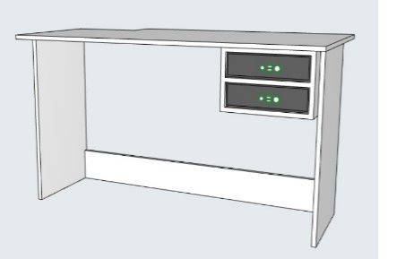 | დამზადებამდე გადაზუსტდეს მოწყობილი სალაროს შიდა ზომები | ნახაზი N7 (ზომები ობიექტების მიხედვით ზუსტდება) | ცალი | 4 |  | 0
11 | სალაროს ტუმბო | 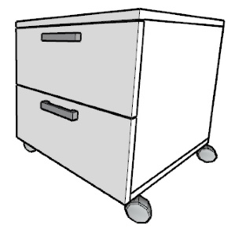 |  | ნახაზი N8 (ზომები ობიექტების მიხედვით ზუსტდება) | ცალი | 4 |  | 0
12 | დეკორატიული გამყოფი ტიხარი | 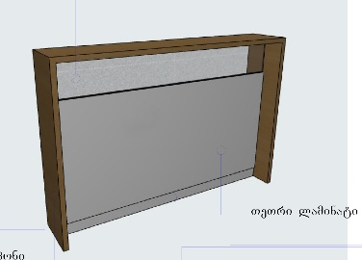 | (ტიხარის სიგრძე არ უნდა აღემატებოდეს 1.40სმ) | ნახაზი N14 (ზომები ობიექტების მიხედვით ზუსტდება) | ცალი | 1 |  | 0
13 | სამუშაო მაგიდა |  | მაგიდის რკინის კონსტრუქცია დამუშავებული/შეღებილი თერმულად (მაღალი ხარისხით), ფეხებს შორის შემოსაზღრული ლამინატის პანელი | 75X75X140 | ცალი | 3 |  | 0
14 | სამუშაო მაგიდა |  | მაგიდის რკინის კონსტრუქცია დამუშავებული/შეღებილი თერმულად (მაღალი ხარისხით), ფეხებს შორის შემოსაზღრული ლამინატის პანელი | 75X75X120 | ცალი | 5 |  | 0
15 | სამუშაო მაგიდის ტუმბო |  |  | ნახაზი N10 | ცალი | 8 |  | 0
16 | ბანკომატის შეფუთვა (გამღები კარით, თეთრი ლამინატით, დამზადება-მონტაჟი) | 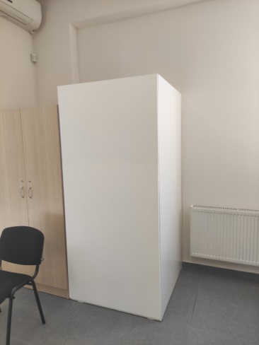 | ზომები ობიექტების მიხედვით ზუსტდება (დამკვეთთან შეთანხმებით) | 130X105X200 | ცალი | 1 |  | 0
17 | შეღებილი MDF-ს დეკორატიული "კუნძული"/კედელი (Ral3020) | 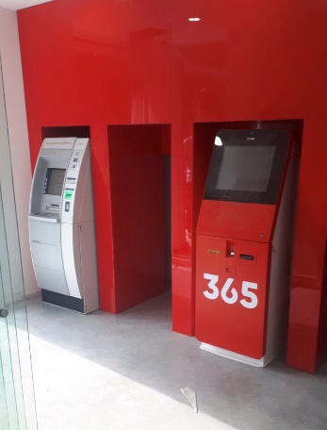 | ობიექტების მიხედვით ზუსტდება (დამკვეთთან შეთანხმებით) | 125X270X115 360X170X235 | ცალი | 2 |  | 0
18 | ავეჯის ტრანსპორტირება (თბილისი/რეგიონები) |  |  |  | კმ | 1 |  | 0
 |  |  |  |  |  | ჯამი: |  | 0
* | ავეჯი მზადდება მერქან-ბურბუშელოვანი ლამინირებული ფილებისგან. 1. ფერი - (თეთრი და ღია ხის ფერი) შეთანხმებით; 2. ჩამკეტი მექანიზმი ტელესკოპური სალასკებით;
* | გარანტია 3 წელი

